表紙
詳細設計書

ドキュメント名「詳細設計書_入出庫情報一覧(張).xlsx」⇒「詳細設計書_入出庫情報登録(張).xlsx」

 | 管理番号 | D2001

 | システムID | KS

 | システム名称 | 倉庫管理システム

 | 論理名称 | K001

 | 物理名称 | 入出庫情報登録

 | 改定日 | 2022-12-06

 | 改訂者 | 張

画面イメージ
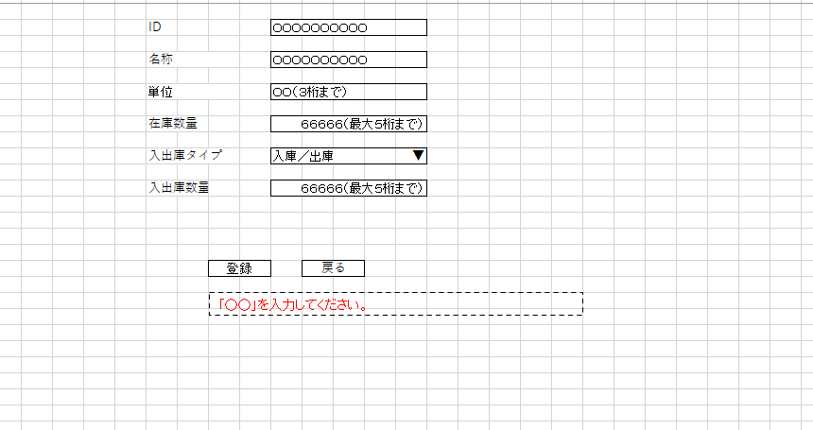
詳細設計書 | 論理名称 | K001 | システムID | KS | 改訂日 | 2022-12-06
 | 物理名称 | 入出庫情報登録 | システム名称 | 倉庫管理システム | 改訂者 | 張

画面イメージ

IO関連
詳細設計書 |  | 論理名称 |  | K001 |  |  | システムID | KS | 改訂日 | 2022-12-06
 |  | 物理名称 |  | 入出庫情報登録 |  |  | システム名称 | 倉庫管理システム | 改訂者 | 張

I/O関連図

入出庫情報一覧
追加ボタン
入出庫情報登録

入出庫情報

パラメータ一覧
No | 論理名称 |  | 物理名称 |  | I/O | 備考
1 | 在庫商品ID |  | id |  | I/O
2 | 在庫商品名称 |  | name |  | I
3 | 単位 |  | unit |  | I
4 | 入出庫回数 |  | in_out_no |  | I/O
5 | 入出庫数量 |  | io_num |  | O
6 | 在庫数量 |  | stock_num |  | I/O
7
8
9
テーブル一覧
No | 論理名称 |  | 物理名称 |  | I/O | 備考
1 | t_stock |  | 在庫情報 |  | I/O
2 | t_stock_io |  | 入出庫情報 |  | I/O
3
4
5
6
7
8
9
ファイル一覧
No | 論理名称 |  | 物理名称 |  | I/O | 備考
1
2
3
4
5
6
7
8
9

画面項目
詳細設計書 |  |  | 論理名称 |  | K001 |  |  | システムID | KS |  | 改訂日 |  | 2022-12-06
 |  |  | 物理名称 |  | 入出庫情報登録 |  |  | システム名称 | 倉庫管理システム |  | 改訂者 |  | 張

画面項目
No | 項目名称 | 分類 |  | 必須 |  | 桁数 | 初期値 | テーブル |  | フィールド |  | 備考
1 | ID | label |  |  |  | 20
2 | 名称 | label |  |  |  | 20
3 | 単位 | label |  |  |  | 3
4 | 在庫数量 | label |  |  |  | 5
5 | 入出庫タイプ | combobox |  |  |  | 2
6 | 入出庫数量 | label |  |  |  | 5
7 | 登録 | button |  |  |  | -
8 | 戻る | button |  |  |  | -
9
textbox
10
11
12
13
14
15
16
17
18
19
20
21
22
23
24
25
26
27
28
29
30
31
32
33
34
35
36
37
38
39
40
41
42
43
44
45
46
47
48
49

イベント処理
詳細設計書 |  |  |  |  |  |  | 画面ID |  | K001 | システムID | KS | 改訂日 | 2022-12-06
 |  |  |  |  |  |  | 画面名称 |  | 勤怠実績一覧 | システム名称 | 勤怠管理システム | 改訂者 | 張

1.初期表示処理

 | 1.1.画面制御

 |  | 1.1.1.活性化制御

 |  |  |  | No | 項目名 |  |  | 活性化
 |  |  |  | 1 | 検索 |  |  | 活性
 |  |  |  | 2 | 追加 |  |  | 活性
 |  |  |  | 3 | 選択チェックボックス |  |  | 活性
検索不要、前画面から渡すパラメータ

 | 1.2.在庫情報から取得

 |  |  | 抽出項目
 |  |  |  | 在庫商品ID
 |  |  |  | 在庫商品名称
 |  |  |  | 単位

 |  |  | テーブル
 |  |  |  | 在庫情報 |  | t_stock

 |  |  | 抽出条件
 |  |  |  | select ID，名称，単位，在庫数量 from t_stock <where> <if test="ID!=null and name!=''"> ID like '%' #{ID} '%' </if> </where> select 在庫商品ID，入出庫回数，入出庫数量 from t_stock_io <where> <if test="ID!=null and name!=''"> ID like '%' #{ID} '%' </if> </where> insert into t_stock_io where 在庫商品ID=id values (入出庫回数=入出庫回数+1,入出庫数量)

 |  |  | 集約条件
 |  |  |  | なし

 |  |  | ソート順
 |  |  |  | ID

1.4.戻るボタンクリック処理

 | ・入出庫情報登録する。

 |  |  | 引数：
 |  |  |  | なし

1.5.登録ボタンクリック処理

基本設計書の内容をそのまま利用できません。
登録SQLを記載してください。

